vistas
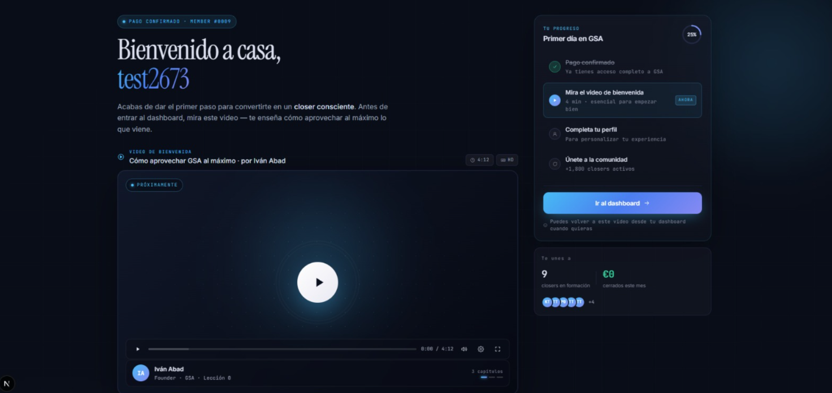
 | Cambios visuales a revisar de la semana que tenemos pendientes

1. menu |  |  |  | 2. dashboard-admin | nuevas metricas de ventas recientes y tops closers. Tambien se adicionaron mas datos sobre los cursos.
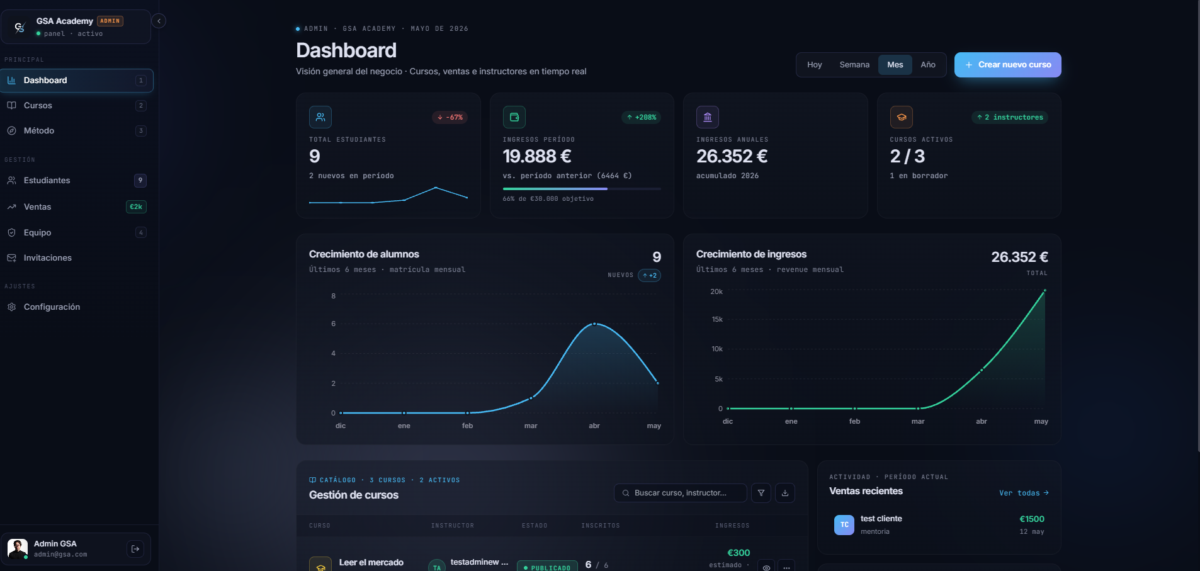

expand |  | collapse

3. vista de ventas (crm de ventas para closers) |  |  | esta vista muestra las metricas de ventas de los closers y tambien exporta los datos en csv

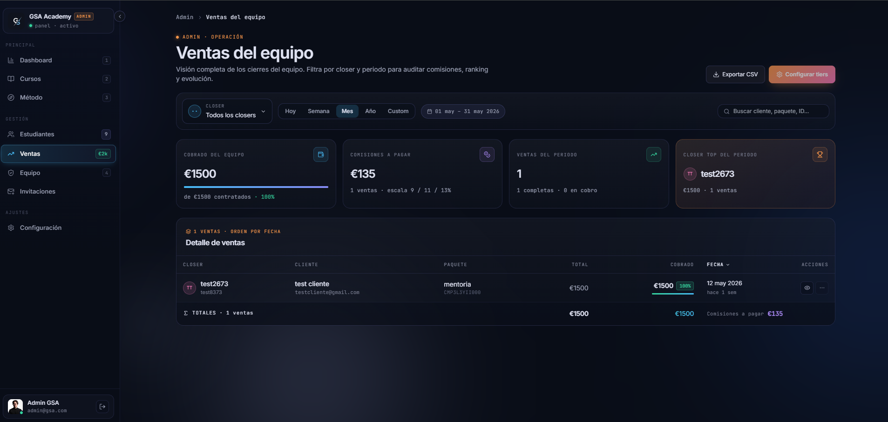

4. vista de detalles de una venta de un closer
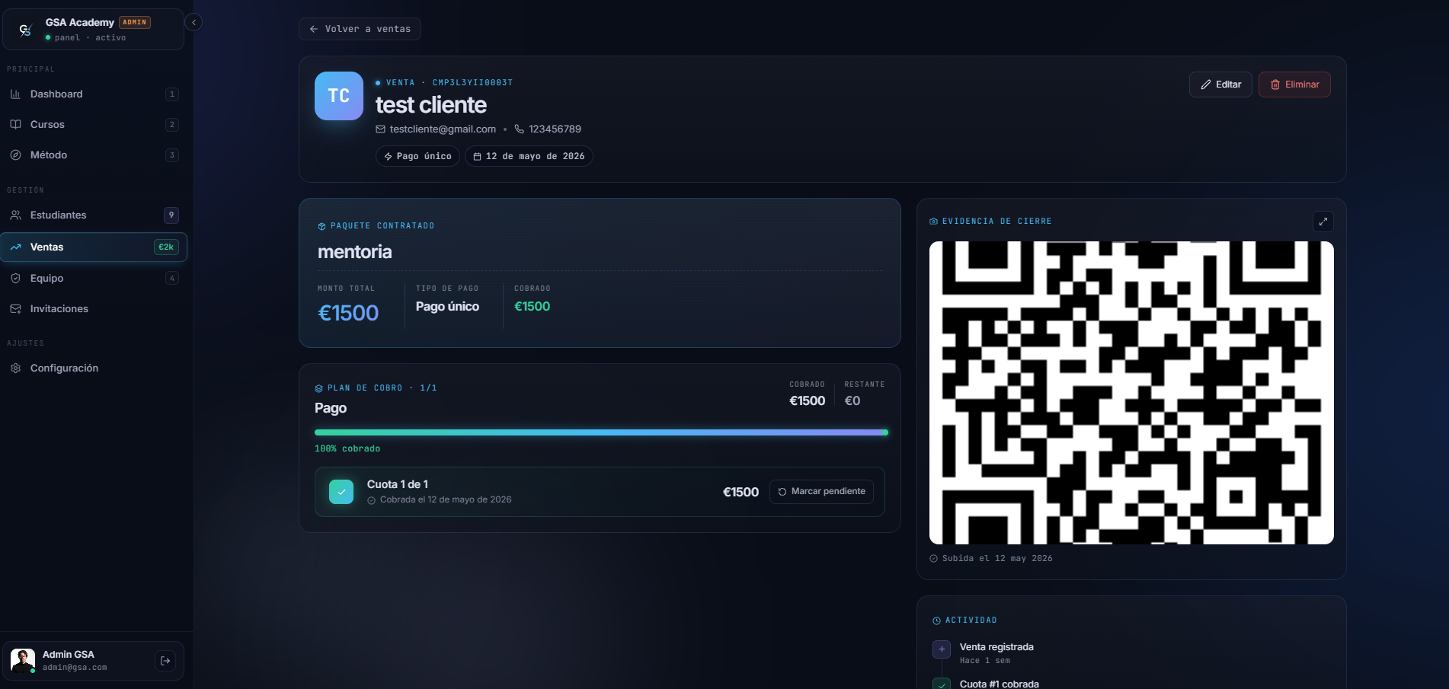

5. vista de configuracion de comisiones. |  |  | en esta vista los admin configuran los porcentajes de comisiones de ventas de los closers.

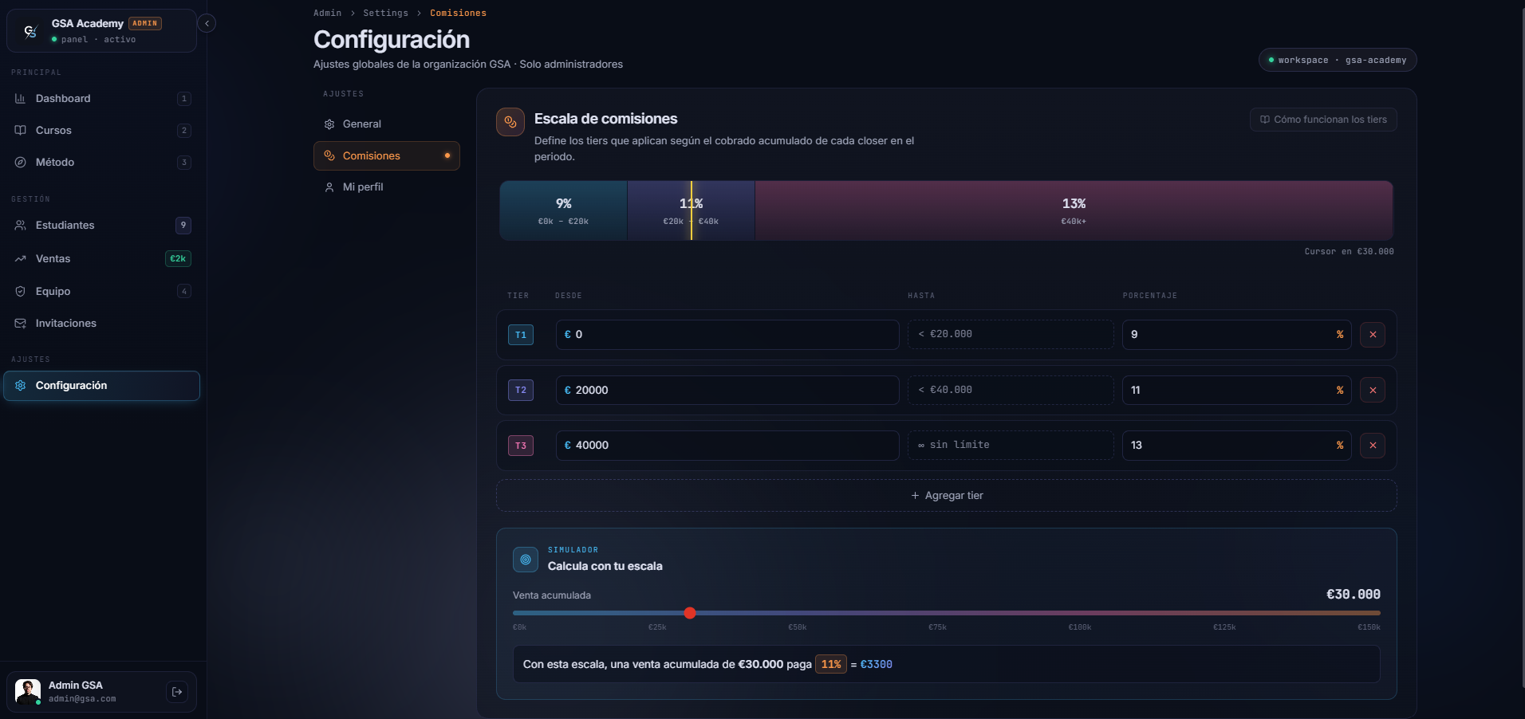

6. nueva vista de settings, se debio de ajustar para incluir la seccion de comisiones

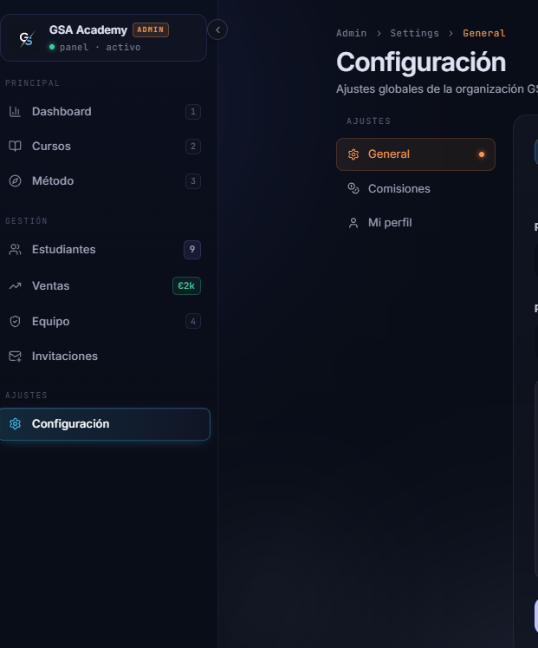

7. vista de ventas para los closers
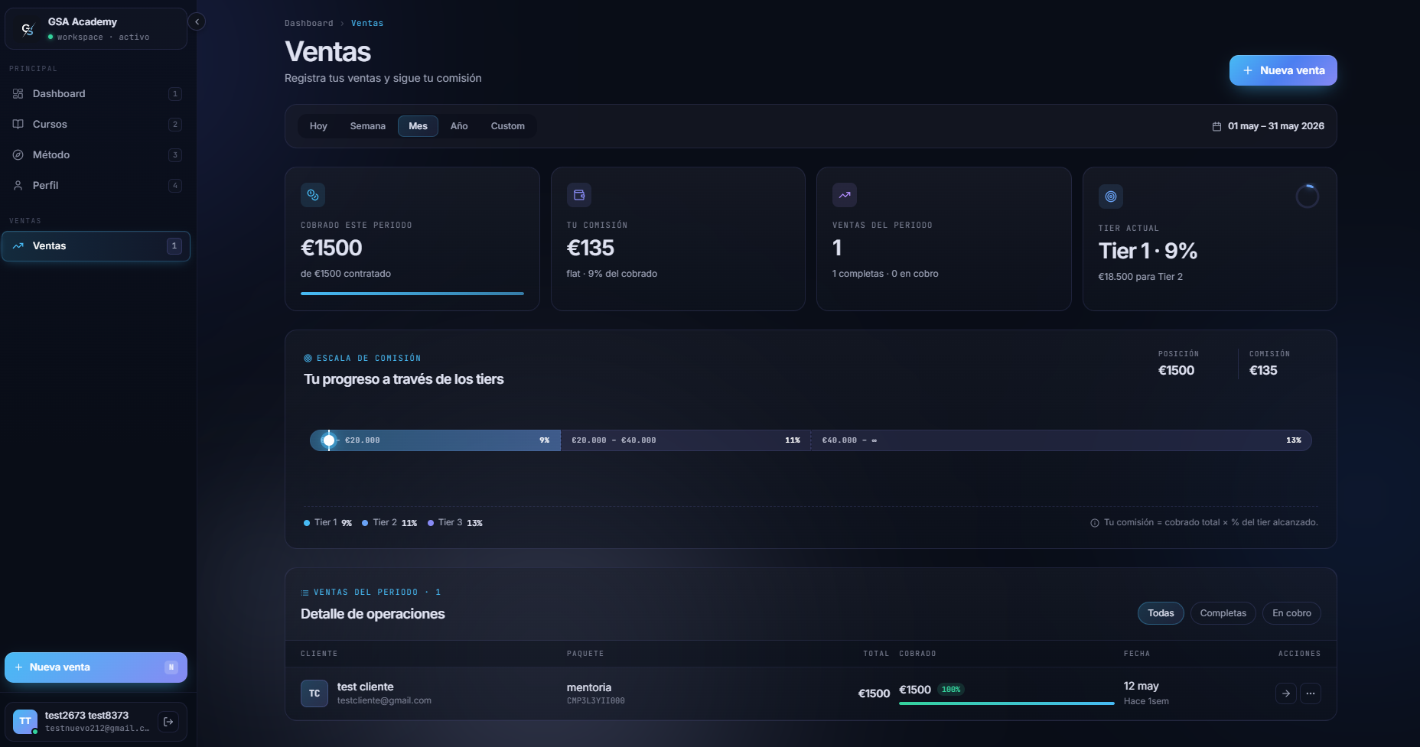

8. modal para registrar ventas (vista de closers)
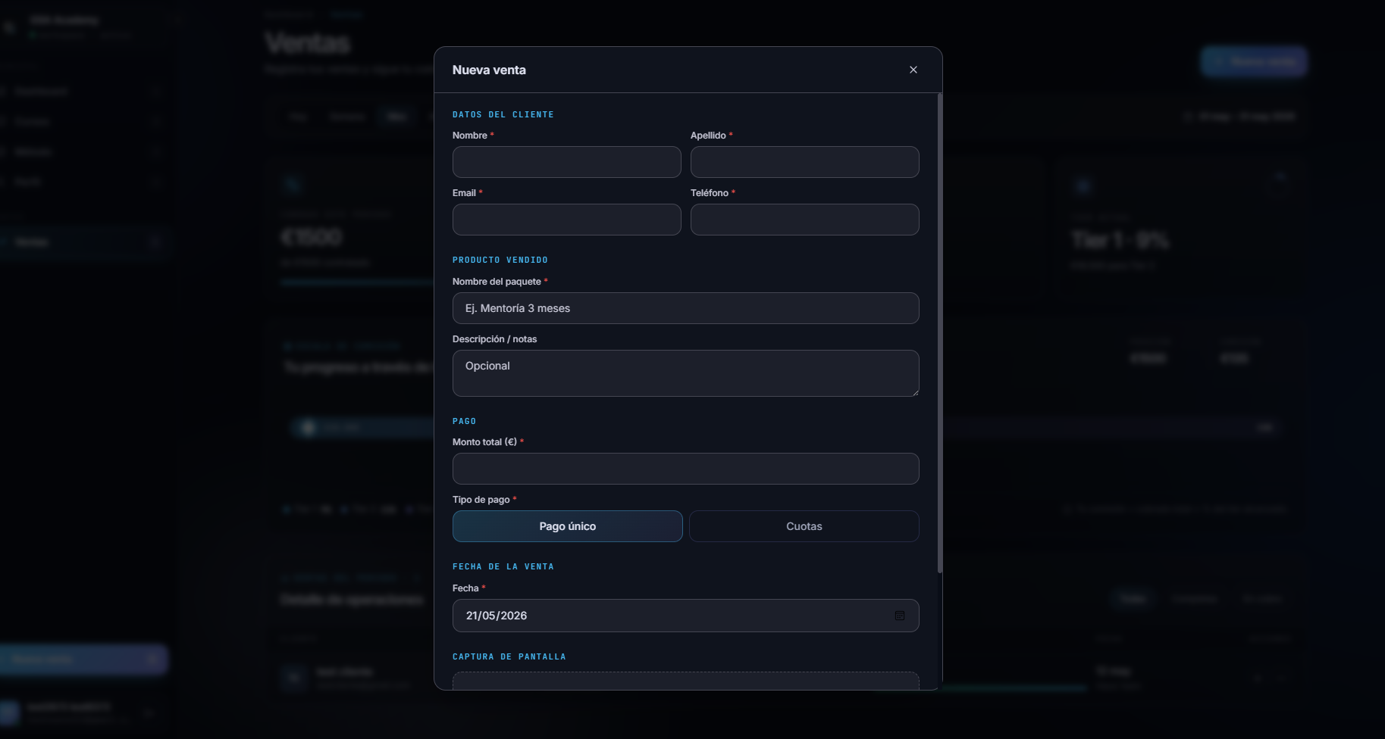

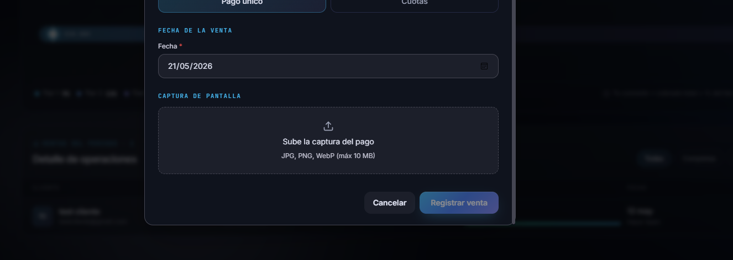

9. Seccion onboarding

